Sheet2
Silhouette Index
 | 3 | 4 | 5 | 6 | 7 | 8
DTW + PAR + PAM | 0.1 | 0.14 | 0.05 | 0.1 | 0.11 | 0.08
DTW + PAR + DAB | 0.26 | 0.23 | 0.22 | 0.21 | 0.18 | 0.2
SDTW + PAR + SDTW | 0.45 | 0.51 | 0.48 | 0.47 | 0.45 | 0.47
DTW + HIERAR | 0.14 | 0.08 | 0.07 | 0.14 | 0.14 | 0.13
SDTW + HIERAR | 0.5 | 0.5 | 0.48 | 0.46 | 0.43 | 0.42

 | 3 | 4 | 5 | 6 | 7 | 8
DTW + PAR + PAM | 7575.5 | 7575.5 | 7575.5 | 7575.5 | 7198.8 | 7198.8
DTW + PAR + DAB | 2518.86 | 2518.86 | 2518.86 | 2518.86 | 2612.61 | 2612.61
SDTW + PAR + SDTW | 3008.95 | 3008.95 | 3008.95 | 3008.95 | 2585.95 | 2585.95
DTW + HIERAR | 7010.8 | 7010.8 | 7010.8 | 7010.8 | 7757.93 | 7757.93
SDTW + HIERAR | 2314.41 | 2314.41 | 2314.41 | 2314.41 | 2502.26 | 2502.26

DTW + PAR + PAM | 2.1043055556 | 2.1043055556 | 2.1043055556 | 2.1043055556 | 1.9996666667 | 1.9996666667
DTW + PAR + DAB | 0.69968333333 | 0.69968333333 | 0.69968333333 | 0.69968333333 | 0.725725 | 0.725725
SDTW + PAR + SDTW | 0.83581944444 | 0.83581944444 | 0.83581944444 | 0.83581944444 | 0.71831944444 | 0.71831944444
DTW + HIERAR | 1.9474444444 | 1.9474444444 | 1.9474444444 | 1.9474444444 | 2.1549805556 | 2.1549805556
SDTW + HIERAR | 0.64289166667 | 0.64289166667 | 0.64289166667 | 0.64289166667 | 0.69507222222 | 0.69507222222

Davis-Bouldin index
 | 3 | 4 | 5 | 6 | 7 | 8
DTW + PAR + PAM | 2.14E+00 | 2.38E+00 | 2.53E+00 | 2.64E+00 | 1.83E+00 | 2.31E+00
DTW + PAR + DAB | 1.34E+00 | 1.80E+00 | 1.72E+00 | 1.94E+00 | 1.94E+00 | 1.95E+00
SDTW + PAR + SDTW | 4.24E-01 | 0.50450935 | 0.96462095 | 1.38E+00 | 2.17E+00 | 1.54545647
DTW + HIERAR | 1.49E+00 | 1.44E+00 | 1.43E+00 | 1.58E+00 | 1.62E+00 | 1.54E+00
SDTW + HIERAR | 0.02326391 | 0.32434454 | 1.91055469 | 1.02699559 | 0.91353294 | 0.97904447

Score Function
 | K = 3 | 4 | 5 | 6 | 7 | 8
DTW + PAR + PAM | 3.28E-06 | 4.83E-08 | 9.22E-10 | 1.03E-11 | 1.47E-13 | 3.55E-15
DTW + PAR + DAB | 4.59E-06 | 4.20E-08 | 2.84E-10 | 5.77E-12 | 6.46E-14 | 2.22E-16
SDTW + PAR + SDTW | 4.05E-01 | 0.41618531 | 0.48021062 | 5.17E-01 | 5.83E-01 | 0.59327329
DTW + HIERAR | 9.08E-05 | 2.77E-07 | 4.41E-10 | 5.86E-12 | 4.37E-14 | 3.11E-15
SDTW + HIERAR | 0.79541569 | 0.68870328 | 0.42715758 | 0.32757261 | 0.22390511 | 0.16570288

 | 3 | 4 | 5 | 6 | 7 | 8
DTW + PAR + PAM | 5.48E+00 | 7.32E+00 | 9.04E+00 | 1.10E+01 | 1.28E+01 | 1.44E+01
DTW + PAR + DAB | 5.34E+00 | 7.38E+00 | 9.55E+00 | 1.12E+01 | 1.32E+01 | 1.57E+01
SDTW + PAR + SDTW | 3.92E-01 | 3.81E-01 | 3.19E-01 | 2.87E-01 | 2.34E-01 | 2.27E-01
DTW + HIERAR | 4.04E+00 | 6.56E+00 | 9.36E+00 | 1.12E+01 | 1.34E+01 | 1.45E+01
SDTW + HIERAR | 9.94E-02 | 1.62E-01 | 3.69E-01 | 4.85E-01 | 6.50E-01 | 7.81E-01

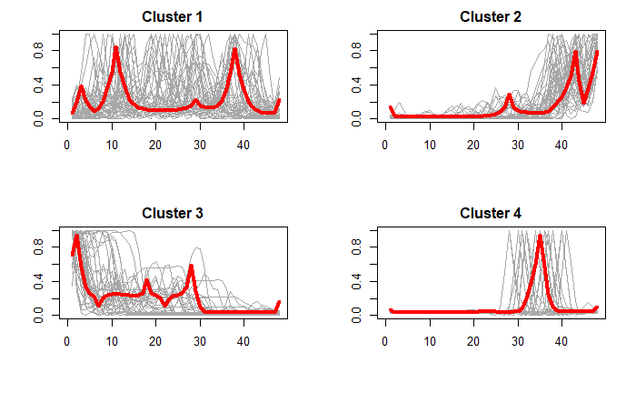

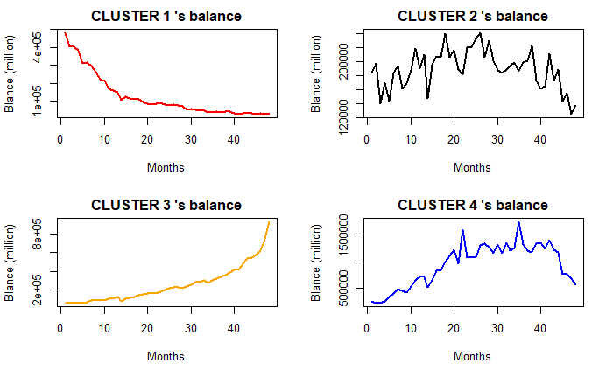

 |  |  | Average balance | Variance
 |  | CLUSTER 1 | 262.09 | 56.73
 |  | CLUSTER 2 | 283.43 | 239.19
 |  | CLUSTER 3 | 247.96 | 223.7
 |  | CLUSTER 4 | 314.63 | 148.33
 |  |  |  | 0.66307554761

